Sheet1
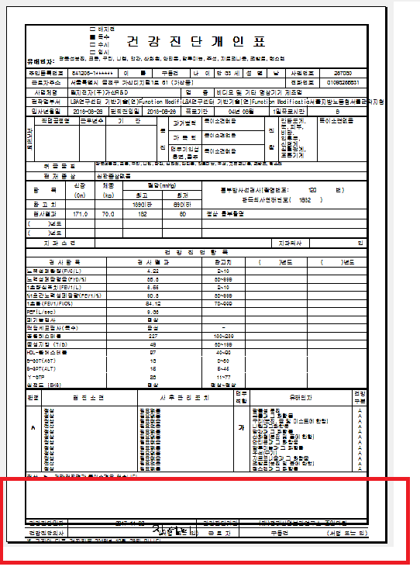

인쇄-사업장결과지 인쇄시에
밑부분이 짤립니다.

